상품제안서
이태리 소가죽 자동차 키링 | 상품코드: S27750

 |  |  |  |  |  |  | 02-713-8555 | www.synergygift.co.kr
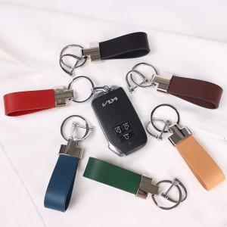 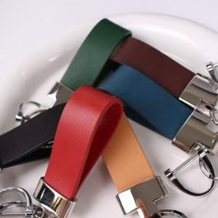 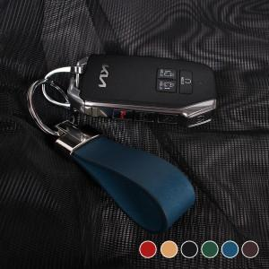

【상세/제작정보】 | <p>※금형비 별도 상품입니다.</p>

【인쇄/포장옵션】 | 불박, 금박, 은박 / 포장지포장

【공급단가】 | 수량 | 50~ | 100~ | 500~ | 1,000~ | 2,000~
*VAT별도 | 단가 | 7,800원 | 7,680원 | 7,500원 | 7,200원 | 6,900원

【상품 URL】 | https://www.synergygift.co.kr:443/src/goods_detail.php?gdno=27750

